상품제안서
포트메리온 보타닉가든 뉴볼 7인치1P | 상품코드: S45715

 |  |  |  |  |  |  | 02-713-8555 | www.synergygift.co.kr
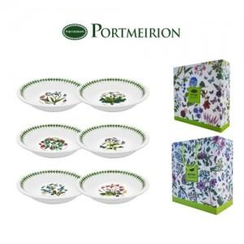

【상세/제작정보】

【인쇄/포장옵션】 | 스티커 / 포장불가능

【공급단가】 | 수량 | 20~ | 50~ | 100~ | 300~ | 1,000~
*VAT별도 | 단가 | 21,860원 | 20,680원 | 19,670원 | 19,170원 | 18,830원

【상품 URL】 | https://www.synergygift.co.kr:443/src/goods_detail.php?gdno=45715

